Лист1
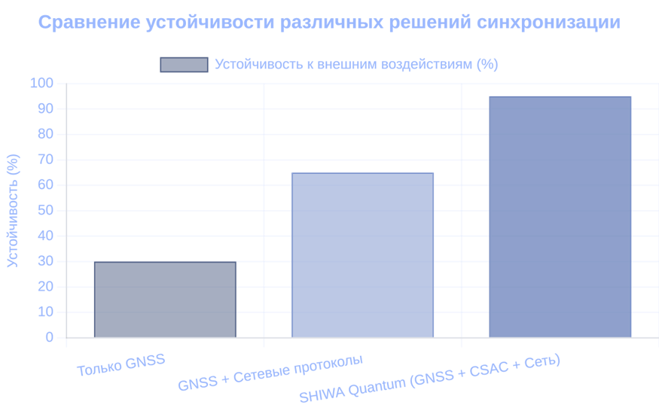

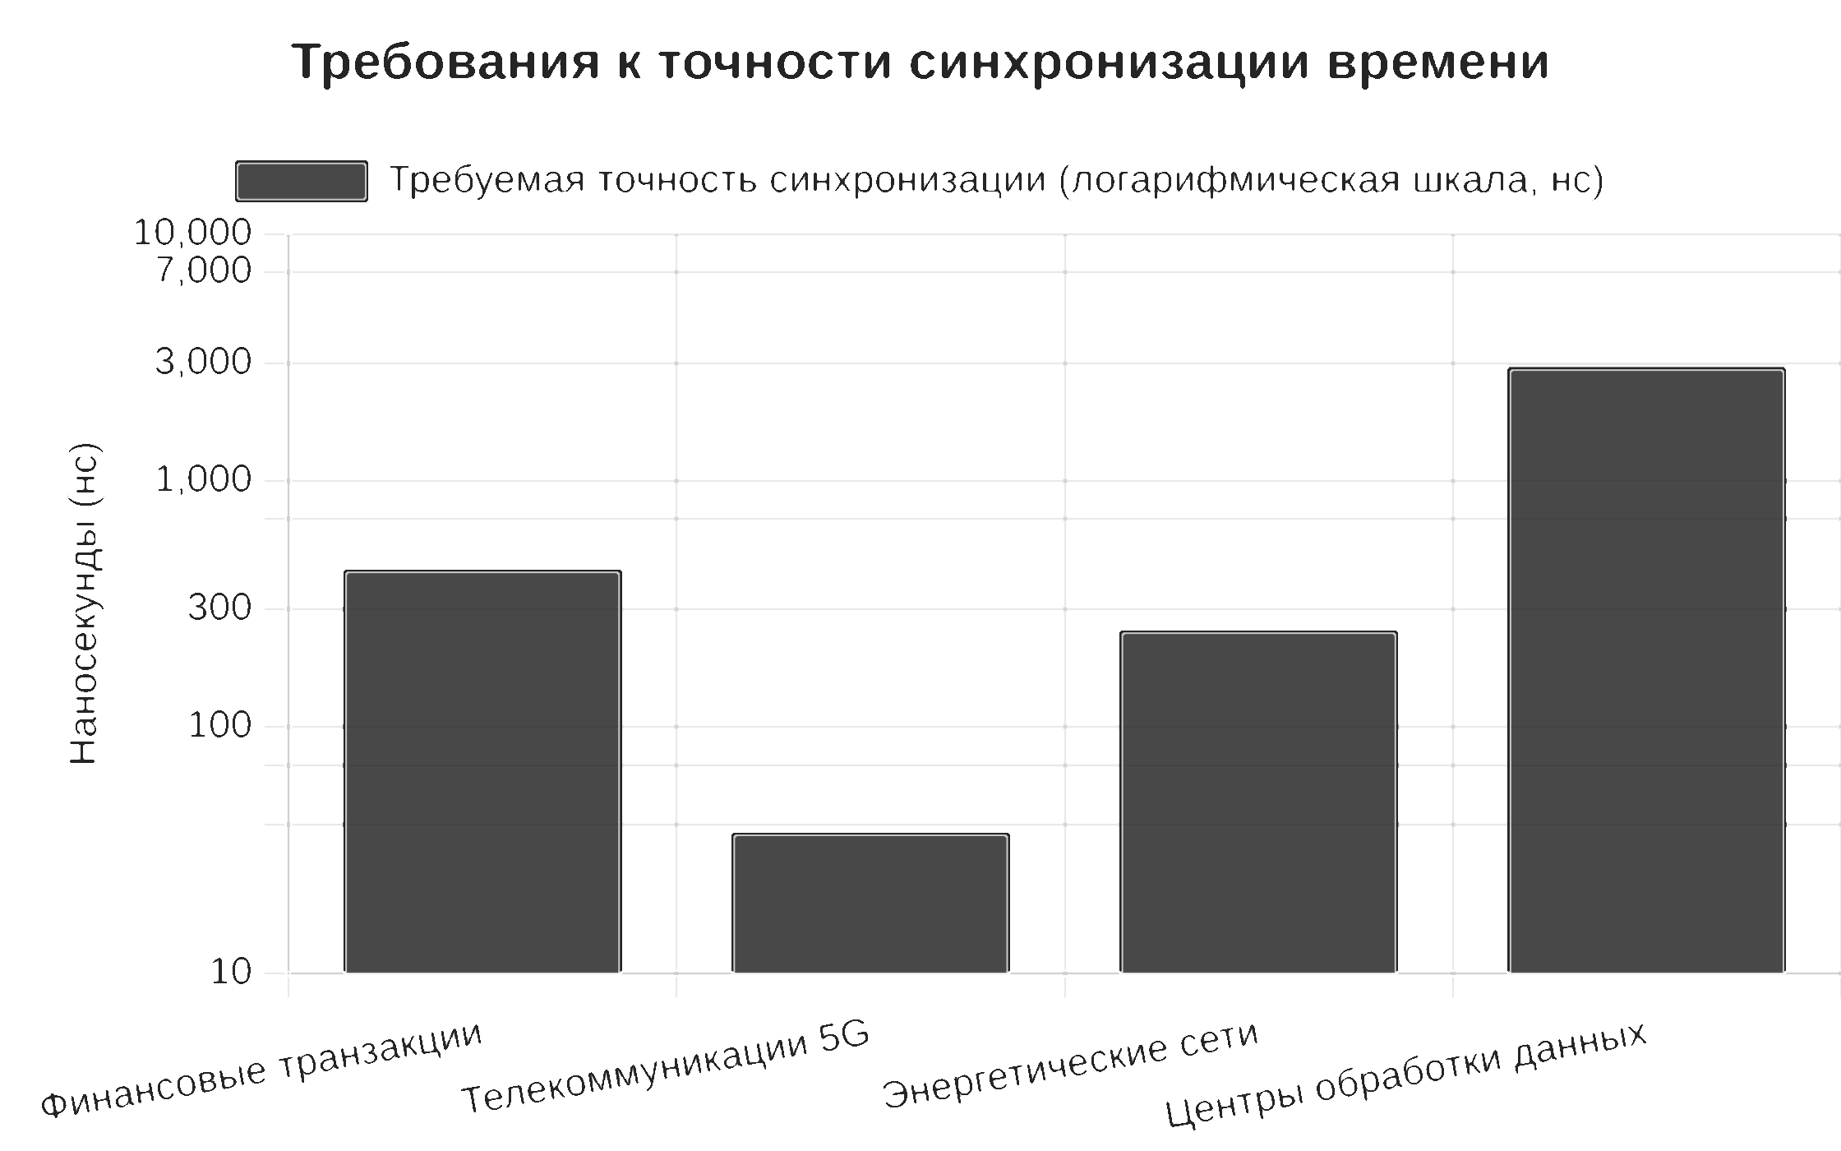
 | Finance sector | telecommunication | Power | Transport | Data centers
Jamming | 70 | 90 | 75 | 85 | 0
Spoofing | 90 | 80 | 95 | 90 | 85

Resistance to external influences (%)

Finance transactions | 300
Telecom 5G | 150
Power network | 500
Data centers | 200

GNSS | 25
GNSS + network | 65 |  |  |  |  | Устойчивость к внешним воздействиям
Shiwa Quantum (GNSS+CSAC+network) | 95

Finance transactions | 300
Telecom 5G | 150
Power network | 500
Data centers | 200
Tourism | 350

Лист2
Impact on profits

 |  | распределение проблем по категориям

 | %
Operation | 35%
Finance | 30%
NPS level | 20%
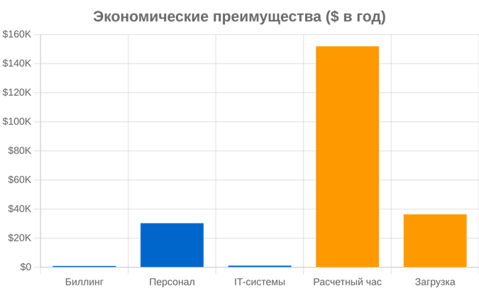
Safety | 15%

Impact on revenue
Billing | 1
IT-systems | 1.2
Staff | 30.4

Improving guest satisfaction | 36.5
Check-out time optimization | 152

 | В турестическом бизнесе точность синхронизации влияет на ключевые параметры включая уровень сервиса

